1. OSNOVNI PODACI
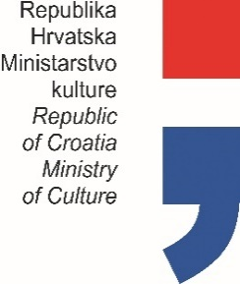

PLAN PROGRAMSKIH AKTIVNOSTI USTANOVA
U NADLEŽNOSTI MINISTARSTVA KULTURE
ZA 2021. GODINU

Prvo privremeno izvješće (označiti s X)
Drugo privremeno izvješće (označiti s X)
Konačno izvješće (označiti s X) |  |  |  | X

OIB USTANOVE: |  |  | 78141312758

USTANOVA: |  |  | ZBIRKA UMJETNINA ANTE I WILTRUDE TOPIĆ MIMARA
ADRESA: |  |  | ROOSEVELTOV TRG 5
POŠTANSKI BROJ: |  |  | 10000 ZAGREB
MATIČNI BROJ: |  |  | 1425684
 |  | RKP: | 22347
 |  | PRORAČUNSKA AKTIVNOST: | Programska aktivnost Muzeja Mimara u 2021. g.

PODACI O RAVNATELJU USTANOVE

 | ime i prezime: | Lada Ratković Bukovčan
 | telefon / mobitel: | 14828100
 | e-mail: | lada.ratkovic@mimara.hr

 |  |  |  |  | Potpis ravnatelja ustanove

